説明
拠点用_設備IoTデータの説明

 | ■レポートの用途
 |  | 検査データのトレンドを可視化し、異常値や設備故障の兆候を早期に発見するために使用する

 | ■画面一覧
 |  | No | 画面名称
 |  | 1 | 設備IoTデータ

①日付
⑥サマリ(検査項目毎)
 | ■画面説明
 |  | 設備IoTデータ
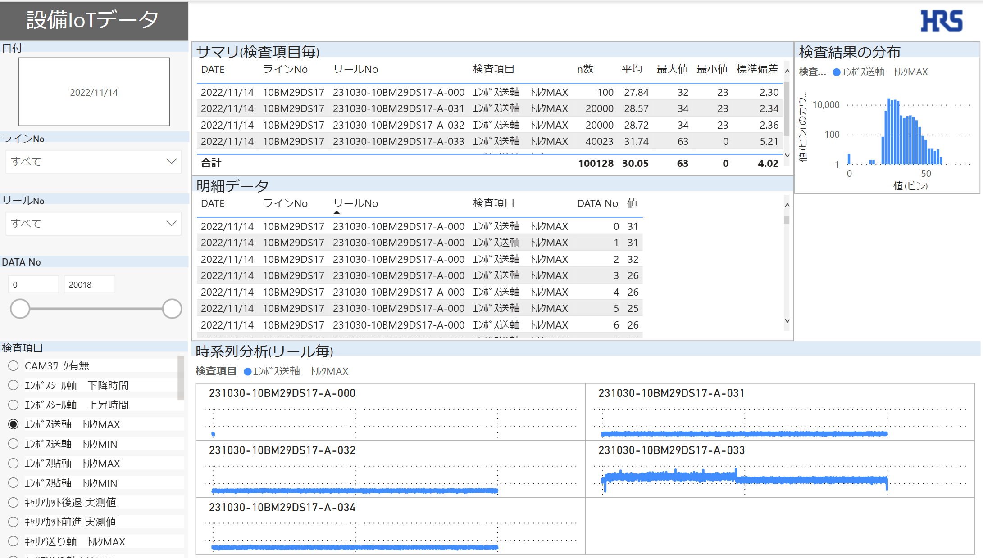
⑧検査結果の分布

②ラインNo

⑦詳細データ

③リールNo
④DATA No

⑨時系列分析(リール毎)

⑤検査項目

 |  |  | No | 名称 |  |  | 説明
 |  |  | 1 | 日付 |  |  | 選択した日付で⑥～⑨のオブジェクトを抽出可能
 |  |  | 2 | ラインNo |  |  | 選択したラインNoで⑥～⑨のオブジェクトを抽出可能
 |  |  | 3 | リールNo |  |  | 選択したリールNoで⑥～⑨のオブジェクトを抽出可能
 |  |  | 4 | DATA No |  |  | 選択したDATA Noで⑥～⑨のオブジェクトを抽出可能
 |  |  | 5 | 検査項目 |  |  | 選択した検査項目で⑥～⑨のオブジェクトを抽出（単一選択）
 |  |  | 6 | サマリ(検査項目毎) |  |  | ⑤で選択した検査項目のサマリ情報を出力
 |  |  | 7 | 詳細データ |  |  | ⑤で選択した検査項目の詳細データを出力
 |  |  | 8 | 検査結果の分布 |  |  | ⑤で選択した検査項目の値の分布を表示（ビンのサイズ：2）
 |  |  | 9 | 時系列分析(リール毎) |  |  | ⑤で選択した検査項目の値をリール毎に時系列で出力

 | ■特記事項
 |  | ・MC_logのデータ加工について
 |  |  | PQでデータを取り込み後に処理
 |  | （横持ちデータから縦持ちデータへ変換）
 |  |  |  | PQの設定画面
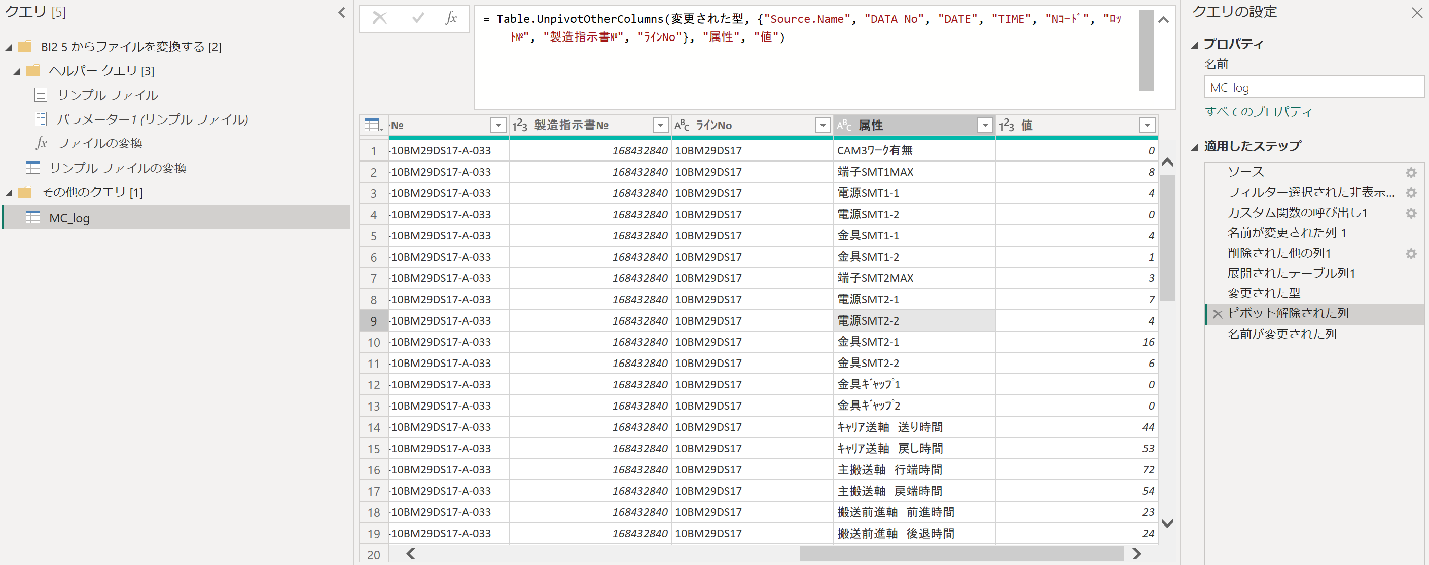

 |  |  | データの動き
 |  |  |  | 加工前MC_log |  |  |  |  |  |  |  | 47種類の検査項目
 |  |  |  | DATA No | DATE | TIME |  | Nｺｰﾄﾞ | ﾛｯﾄ№ | 製造指示書№ | ﾗｲﾝNo | CAM3ﾜｰｸ有無 | 端子SMT1MAX | 電源SMT1-1 | 電源SMT1-2 | 金具SMT1-1 | 金具SMT1-2 | 端子SMT2MAX | 電源SMT2-1 | 電源SMT2-2 | 金具SMT2-1 | 金具SMT2-2 | 金具ｷﾞｬｯﾌﾟ1 | 金具ｷﾞｬｯﾌﾟ2 | ｷｬﾘｱ送軸 送り時間 | ｷｬﾘｱ送軸 戻し時間 | 主搬送軸 行端時間 | 主搬送軸 戻端時間 | 搬送前進軸 前進時間 | 搬送前進軸 後退時間 | 導短上下軸 下降時間 | 導短上下軸 上昇時間 | 画像上下軸 上昇時間 | 画像上下軸 下降時間 | 排出上下軸 下降時間 | 排出上下軸 上昇時間 | ｴﾝﾎﾞｽｼｰﾙ軸 下降時間 | ｴﾝﾎﾞｽｼｰﾙ軸 上昇時間 | ｷｬﾘｱｶｯﾄ前進 実測値 | ｷｬﾘｱｶｯﾄ後退 実測値 | ｷｬﾘｱ送り軸 ﾄﾙｸMAX | ｷｬﾘｱ送り軸 ﾄﾙｸMIN | 主搬送軸 ﾄﾙｸMAX | 主搬送軸 ﾄﾙｸMIN | ｴﾝﾎﾞｽ送軸 ﾄﾙｸMAX | ｴﾝﾎﾞｽ送軸 ﾄﾙｸMIN | 切断主軸 ﾄﾙｸMAX | 切断主軸 ﾄﾙｸMIN | 搬送前後軸 ﾄﾙｸMAX | 搬送前後軸 ﾄﾙｸMIN | 短絡上下軸 ﾄﾙｸMAX | 短絡上下軸 ﾄﾙｸMIN | 画像上下軸 ﾄﾙｸMAX | 画像上下軸 ﾄﾙｸMIN | 排出上下軸 ﾄﾙｸMAX | 排出上下軸 ﾄﾙｸMIN | ｴﾝﾎﾞｽ貼軸 ﾄﾙｸMAX | ｴﾝﾎﾞｽ貼軸 ﾄﾙｸMIN
 |  |  |  | 0 | 2022/11/14 | 10:21:27 |  | N000009964 | 231030-10BM29DS17-A-033 | 168432840 | 10BM29DS17 | 0 | 8 | 4 | 0 | 4 | 1 | 3 | 7 | 4 | 16 | 6 | 0 | 0 | 44 | 53 | 72 | 54 | 23 | 24 | 37 | 23 | 48 | 47 | 33 | 33 | 45 | 0 | 19 | 1 | -6 | 78 | 0 | -148477 | 31 | -6 | 78 | -16 | 166627 | 100 | 125 | -74 | 166627 | 100 | 1784 | 100 | 93 | -7

47種類の検査項目を縦持ちデータに変換

 |  |  |  | 加工後MC_log
 |  |  |  | DATA No | DATE | TIME |  | Nｺｰﾄﾞ | ﾛｯﾄ№ | 製造指示書№ | ﾗｲﾝNo | 検査項目 |  |  |  |  |  |  | 値
 |  |  |  | 0 | 2022/11/14 | 10:21:27 |  | N000009964 | 231030-10BM29DS17-A-033 | 168432840 | 10BM29DS17 | CAM3ﾜｰｸ有無 |  |  |  |  |  |  | 0
 |  |  |  | 0 | 2022/11/14 | 10:21:27 |  | N000009964 | 231030-10BM29DS17-A-033 | 168432840 | 10BM29DS17 | 端子SMT1MAX |  |  |  |  |  |  | 8
 |  |  |  | 0 | 2022/11/14 | 10:21:27 |  | N000009964 | 231030-10BM29DS17-A-033 | 168432840 | 10BM29DS17 | 電源SMT1-1 |  |  |  |  |  |  | 4
 |  |  |  | 0 | 2022/11/14 | 10:21:27 |  | N000009964 | 231030-10BM29DS17-A-033 | 168432840 | 10BM29DS17 | 電源SMT1-2 |  |  |  |  |  |  | 0
 |  |  |  | 0 | 2022/11/14 | 10:21:27 |  | N000009964 | 231030-10BM29DS17-A-033 | 168432840 | 10BM29DS17 | 金具SMT1-1 |  |  |  |  |  |  | 4
 |  |  |  | 0 | 2022/11/14 | 10:21:27 |  | N000009964 | 231030-10BM29DS17-A-033 | 168432840 | 10BM29DS17 | 金具SMT1-2 |  |  |  |  |  |  | 1
 |  |  |  | 0 | 2022/11/14 | 10:21:27 |  | N000009964 | 231030-10BM29DS17-A-033 | 168432840 | 10BM29DS17 | 端子SMT2MAX |  |  |  |  |  |  | 3
 |  |  |  | 0 | 2022/11/14 | 10:21:27 |  | N000009964 | 231030-10BM29DS17-A-033 | 168432840 | 10BM29DS17 | 電源SMT2-1 |  |  |  |  |  |  | 7
 |  |  |  | 0 | 2022/11/14 | 10:21:27 |  | N000009964 | 231030-10BM29DS17-A-033 | 168432840 | 10BM29DS17 | 電源SMT2-2 |  |  |  |  |  |  | 4
 |  |  |  | 0 | 2022/11/14 | 10:21:27 |  | N000009964 | 231030-10BM29DS17-A-033 | 168432840 | 10BM29DS17 | 金具SMT2-1 |  |  |  |  |  |  | 16
 |  |  |  | 0 | 2022/11/14 | 10:21:27 |  | N000009964 | 231030-10BM29DS17-A-033 | 168432840 | 10BM29DS17 | 金具SMT2-2 |  |  |  |  |  |  | 6
 |  |  |  | 0 | 2022/11/14 | 10:21:27 |  | N000009964 | 231030-10BM29DS17-A-033 | 168432840 | 10BM29DS17 | 金具ｷﾞｬｯﾌﾟ1 |  |  |  |  |  |  | 0
 |  |  |  | 0 | 2022/11/14 | 10:21:27 |  | N000009964 | 231030-10BM29DS17-A-033 | 168432840 | 10BM29DS17 | 金具ｷﾞｬｯﾌﾟ2 |  |  |  |  |  |  | 0
 |  |  |  | 0 | 2022/11/14 | 10:21:27 |  | N000009964 | 231030-10BM29DS17-A-033 | 168432840 | 10BM29DS17 | ｷｬﾘｱ送軸 送り時間 |  |  |  |  |  |  | 44
 |  |  |  | 0 | 2022/11/14 | 10:21:27 |  | N000009964 | 231030-10BM29DS17-A-033 | 168432840 | 10BM29DS17 | ｷｬﾘｱ送軸 戻し時間 |  |  |  |  |  |  | 53
 |  |  |  | 0 | 2022/11/14 | 10:21:27 |  | N000009964 | 231030-10BM29DS17-A-033 | 168432840 | 10BM29DS17 | 主搬送軸 行端時間 |  |  |  |  |  |  | 72
 |  |  |  | 0 | 2022/11/14 | 10:21:27 |  | N000009964 | 231030-10BM29DS17-A-033 | 168432840 | 10BM29DS17 | 主搬送軸 戻端時間 |  |  |  |  |  |  | 54
 |  |  |  | 0 | 2022/11/14 | 10:21:27 |  | N000009964 | 231030-10BM29DS17-A-033 | 168432840 | 10BM29DS17 | 搬送前進軸 前進時間 |  |  |  |  |  |  | 23
 |  |  |  | 0 | 2022/11/14 | 10:21:27 |  | N000009964 | 231030-10BM29DS17-A-033 | 168432840 | 10BM29DS17 | 搬送前進軸 後退時間 |  |  |  |  |  |  | 24
 |  |  |  | 0 | 2022/11/14 | 10:21:27 |  | N000009964 | 231030-10BM29DS17-A-033 | 168432840 | 10BM29DS17 | 導短上下軸 下降時間 |  |  |  |  |  |  | 37
 |  |  |  | 0 | 2022/11/14 | 10:21:27 |  | N000009964 | 231030-10BM29DS17-A-033 | 168432840 | 10BM29DS17 | 導短上下軸 上昇時間 |  |  |  |  |  |  | 23
 |  |  |  | 0 | 2022/11/14 | 10:21:27 |  | N000009964 | 231030-10BM29DS17-A-033 | 168432840 | 10BM29DS17 | 画像上下軸 上昇時間 |  |  |  |  |  |  | 48
 |  |  |  | 0 | 2022/11/14 | 10:21:27 |  | N000009964 | 231030-10BM29DS17-A-033 | 168432840 | 10BM29DS17 | 画像上下軸 下降時間 |  |  |  |  |  |  | 47
 |  |  |  | 0 | 2022/11/14 | 10:21:27 |  | N000009964 | 231030-10BM29DS17-A-033 | 168432840 | 10BM29DS17 | 排出上下軸 下降時間 |  |  |  |  |  |  | 33
 |  |  |  | 0 | 2022/11/14 | 10:21:27 |  | N000009964 | 231030-10BM29DS17-A-033 | 168432840 | 10BM29DS17 | 排出上下軸 上昇時間 |  |  |  |  |  |  | 33
 |  |  |  | 0 | 2022/11/14 | 10:21:27 |  | N000009964 | 231030-10BM29DS17-A-033 | 168432840 | 10BM29DS17 | ｴﾝﾎﾞｽｼｰﾙ軸 下降時間 |  |  |  |  |  |  | 45
 |  |  |  | 0 | 2022/11/14 | 10:21:27 |  | N000009964 | 231030-10BM29DS17-A-033 | 168432840 | 10BM29DS17 | ｴﾝﾎﾞｽｼｰﾙ軸 上昇時間 |  |  |  |  |  |  | 0
 |  |  |  | 0 | 2022/11/14 | 10:21:27 |  | N000009964 | 231030-10BM29DS17-A-033 | 168432840 | 10BM29DS17 | ｷｬﾘｱｶｯﾄ前進 実測値 |  |  |  |  |  |  | 19
 |  |  |  | 0 | 2022/11/14 | 10:21:27 |  | N000009964 | 231030-10BM29DS17-A-033 | 168432840 | 10BM29DS17 | ｷｬﾘｱｶｯﾄ後退 実測値 |  |  |  |  |  |  | 1
 |  |  |  | 0 | 2022/11/14 | 10:21:27 |  | N000009964 | 231030-10BM29DS17-A-033 | 168432840 | 10BM29DS17 | ｷｬﾘｱ送り軸 ﾄﾙｸMAX |  |  |  |  |  |  | -6
 |  |  |  | 0 | 2022/11/14 | 10:21:27 |  | N000009964 | 231030-10BM29DS17-A-033 | 168432840 | 10BM29DS17 | ｷｬﾘｱ送り軸 ﾄﾙｸMIN |  |  |  |  |  |  | 78
 |  |  |  | 0 | 2022/11/14 | 10:21:27 |  | N000009964 | 231030-10BM29DS17-A-033 | 168432840 | 10BM29DS17 | 主搬送軸 ﾄﾙｸMAX |  |  |  |  |  |  | 0
 |  |  |  | 0 | 2022/11/14 | 10:21:27 |  | N000009964 | 231030-10BM29DS17-A-033 | 168432840 | 10BM29DS17 | 主搬送軸 ﾄﾙｸMIN |  |  |  |  |  |  | -148477
 |  |  |  | 0 | 2022/11/14 | 10:21:27 |  | N000009964 | 231030-10BM29DS17-A-033 | 168432840 | 10BM29DS17 | ｴﾝﾎﾞｽ送軸 ﾄﾙｸMAX |  |  |  |  |  |  | 31
 |  |  |  | 0 | 2022/11/14 | 10:21:27 |  | N000009964 | 231030-10BM29DS17-A-033 | 168432840 | 10BM29DS17 | ｴﾝﾎﾞｽ送軸 ﾄﾙｸMIN |  |  |  |  |  |  | -6
 |  |  |  | 0 | 2022/11/14 | 10:21:27 |  | N000009964 | 231030-10BM29DS17-A-033 | 168432840 | 10BM29DS17 | 切断主軸 ﾄﾙｸMAX |  |  |  |  |  |  | 78
 |  |  |  | 0 | 2022/11/14 | 10:21:27 |  | N000009964 | 231030-10BM29DS17-A-033 | 168432840 | 10BM29DS17 | 切断主軸 ﾄﾙｸMIN |  |  |  |  |  |  | -16
 |  |  |  | 0 | 2022/11/14 | 10:21:27 |  | N000009964 | 231030-10BM29DS17-A-033 | 168432840 | 10BM29DS17 | 搬送前後軸 ﾄﾙｸMAX |  |  |  |  |  |  | 166627
 |  |  |  | 0 | 2022/11/14 | 10:21:27 |  | N000009964 | 231030-10BM29DS17-A-033 | 168432840 | 10BM29DS17 | 搬送前後軸 ﾄﾙｸMIN |  |  |  |  |  |  | 100
 |  |  |  | 0 | 2022/11/14 | 10:21:27 |  | N000009964 | 231030-10BM29DS17-A-033 | 168432840 | 10BM29DS17 | 短絡上下軸 ﾄﾙｸMAX |  |  |  |  |  |  | 125
 |  |  |  | 0 | 2022/11/14 | 10:21:27 |  | N000009964 | 231030-10BM29DS17-A-033 | 168432840 | 10BM29DS17 | 短絡上下軸 ﾄﾙｸMIN |  |  |  |  |  |  | -74
 |  |  |  | 0 | 2022/11/14 | 10:21:27 |  | N000009964 | 231030-10BM29DS17-A-033 | 168432840 | 10BM29DS17 | 画像上下軸 ﾄﾙｸMAX |  |  |  |  |  |  | 166627
 |  |  |  | 0 | 2022/11/14 | 10:21:27 |  | N000009964 | 231030-10BM29DS17-A-033 | 168432840 | 10BM29DS17 | 画像上下軸 ﾄﾙｸMIN |  |  |  |  |  |  | 100
 |  |  |  | 0 | 2022/11/14 | 10:21:27 |  | N000009964 | 231030-10BM29DS17-A-033 | 168432840 | 10BM29DS17 | 排出上下軸 ﾄﾙｸMAX |  |  |  |  |  |  | 1784
 |  |  |  | 0 | 2022/11/14 | 10:21:27 |  | N000009964 | 231030-10BM29DS17-A-033 | 168432840 | 10BM29DS17 | 排出上下軸 ﾄﾙｸMIN |  |  |  |  |  |  | 100
 |  |  |  | 0 | 2022/11/14 | 10:21:27 |  | N000009964 | 231030-10BM29DS17-A-033 | 168432840 | 10BM29DS17 | ｴﾝﾎﾞｽ貼軸 ﾄﾙｸMAX |  |  |  |  |  |  | 93
 |  |  |  | 0 | 2022/11/14 | 10:21:27 |  | N000009964 | 231030-10BM29DS17-A-033 | 168432840 | 10BM29DS17 | ｴﾝﾎﾞｽ貼軸 ﾄﾙｸMIN |  |  |  |  |  |  | -7

全体概要
全体概要
 | ◆全体概要図
 |  | PowerQuery
１．MC_log作成
MC_log

・1行目削除
・2行目をヘッダーに設定
・横持ちデータを縦持ちデータへ変換
・項目名を半角→全角へ変換

TB化

MC_log

 |  | DAX、メジャー

T1
MC_log

 |  |  | 分類 | 名称
 |  |  | DAX | 日付
 |  |  |  | 日付_数値型
 |  |  |  | 日付_数値型_15

 | ◆リレーション
 |  | 1テーブルのみのため不要

